问题
 |  | 课后小练习

任务：
 | 利用数据生成图表，销售额生成柱形图，计划比例生成折线图，完成效果见右图。
 | 本例图表模板使用“样式4”。
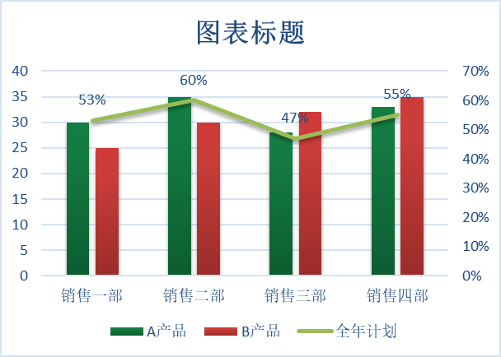

 | 部门 | A产品 | B产品 | 全年计划
 | 销售一部 | 30 | 25 | 53%
 | 销售二部 | 35 | 30 | 60%
 | 销售三部 | 28 | 32 | 47%
 | 销售四部 | 33 | 35 | 55%

答案
 |  | 课后小练习

任务：
 | 利用数据生成图表，销售额生成柱形图，计划比例生成折线图，完成效果见下图。
 | 本例图表模板使用“样式4”。

 | 部门 | A产品 | B产品 | 全年计划
 | 销售一部 | 30 | 25 | 53%
 | 销售二部 | 35 | 30 | 60%
 | 销售三部 | 28 | 32 | 47%
 | 销售四部 | 33 | 35 | 55%

